Kurzanleitung
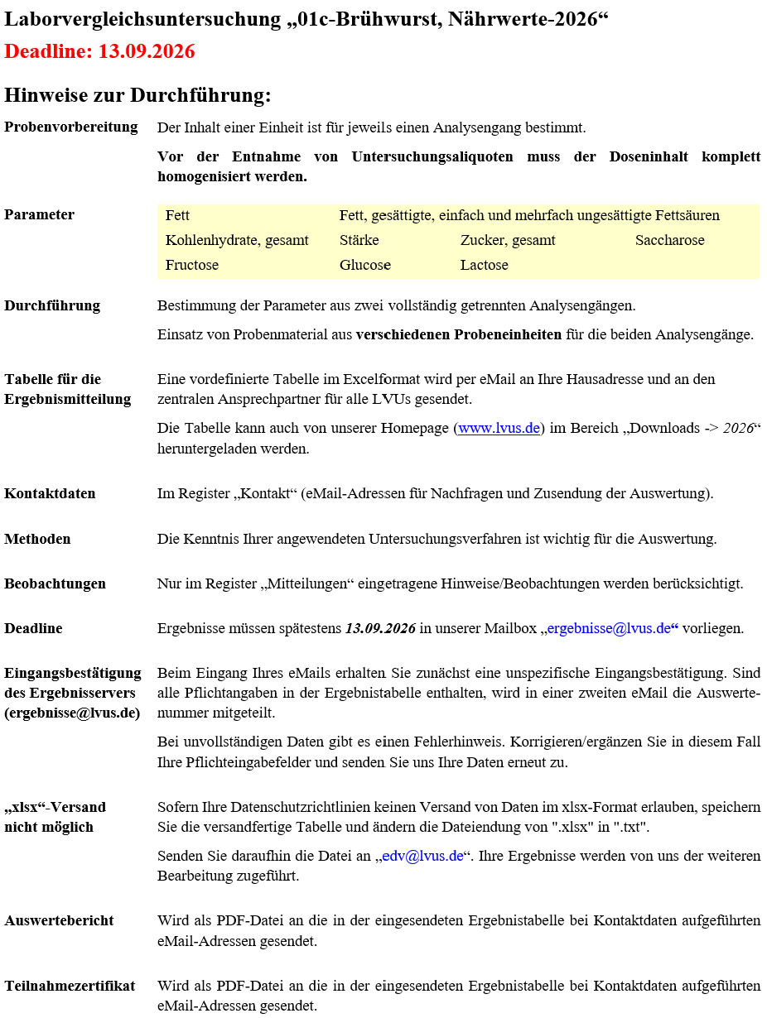

Eine bebilderte Anleitung zum Ausfüllen der Ergebniserfassungstabelle finden Sie unter
dem nachfolgenden Link:
https://lvus.de/html/pdf/aprotec.php?file=anleitung.pdf

